СЕРИЯ 6E
 |  |  | ОПРОСНЫЙ ЛИСТ ДЛЯ ПОДБОРА ОБОРУДОВАНИЯ C_ELECTRICS
 |  |  | дата
 |  |  | компания
 |  |  | ФИО
 |  |  | тел | факс
 |  |  | e-mail
 |  |  | менеджер
ВЫБОР ЭЛЕКТРОЦИЛИНДРА 6E

ИСХОДНЫЕ ДАННЫЕ |  |  | УГОЛ УСТАНОВКИ
РАЗМЕР ЦИЛИНДРА (ПРЕДПОЧТИТЕЛЬНЫЙ) |  | НЕТ ДАННЫХ
СПОСОБ УСТАНОВКИ |  | НЕТ ДАННЫХ
УГОЛ УСТАНОВКИ | град.
РЕДУКТОР (ДА/НЕТ) |  | НЕТ ДАННЫХ
ТИП РЕДУКТОРА (Прямой / Угловой) |  | НЕТ ДАННЫХ
СПОСОБ УСТАНОВКИ ДВИГАТЕЛЯ |  | НЕТ ДАННЫХ | ЭСКИЗ
ТИП НАПРАВЛЯЮЩЕЙ (45 серия) |  | НЕТ ДАННЫХ

ПАРАМЕТР | ЕД. ИЗМ. | ЗНАЧЕНИЕ
ТОЧНОСТЬ | +/- мм
ПОВТОРЯЕМОСТЬ | +/- мм
ПЕРЕМЕЩАЕМАЯ МАССА | кг
ДОПОЛНИТЕЛЬНОЕ ВНЕШНЕЕ УСИЛИЕ | Н
МАКС. РАБОЧАЯ ТЕМПЕРАТУРА | °С
МИН. РАБОЧАЯ ТЕМПЕРАТУРА | °С
СТЕПЕНЬ ЗАЩИТЫ | IP | НЕТ ДАННЫХ

РАБОЧИЙ ХОД | мм
ПОЛНЫЙ ХОД ОТ УПОРА ДО УПОРА | мм
РАБОЧИЙ ЦИКЛ
ВЫДВИЖЕНИЕ | сек
ПАУЗА | сек
ВТЯГИВАНИЕ | сек
ПАУЗА | сек

ВРЕМЯ РАБОТЫ | сек | 0
ВРЕМЯ ПАУЗЫ | сек | 0
ПОЛНОЕ ВРЕМЯ ЦИКЛА | сек | 0

МАКСИМАЛЬНАЯ СКОРОСТЬ | м/сек
МАКСИМАЛЬНОЕ УСКОРЕНИЕ | м/сек²
СРОК СЛУЖБЫ
ТРЕБУЕМЫЙ СРОК СЛУЖБЫ | час
ТРЕБУЕМОЕ КОЛИЧЕСТВО ЦИКЛОВ | цикл
ЭЛЕКТРОДВИГАТЕЛЬ
ТИП ДВИГАТЕЛЯ |  | НЕТ ДАННЫХ
ТРЕБУЕМОЕ НАПРЯЖЕНИЕ ПИТАНИЯ | В | НЕТ ДАННЫХ
ТОРМОЗ | ДА/НЕТ | НЕТ ДАННЫХ
ДЛИНА КАБЕЛЯ | м | НЕТ ДАННЫХ
ИНТЕРФЕЙС УПРАВЛЕНИЯ
ИНТЕРФЕЙС УПРАВЛЕНИЯ |  | НЕТ ДАННЫХ
ДРУГОЙ ИНТЕРФЕЙС
КОММЕНТАРИИ

СЕРИЯ 5E
 |  |  | ОПРОСНЫЙ ЛИСТ ДЛЯ ПОДБОРА ОБОРУДОВАНИЯ C_ELECTRICS
 |  |  | дата
 |  |  | компания
 |  |  | ФИО
 |  |  | тел | факс
 |  |  | e-mail
 |  |  | менеджер
ВЫБОР ЛИНЕЙНОГО МОДУЛЯ 5E

ИСХОДНЫЕ ДАННЫЕ |  |  | УГОЛ УСТАНОВКИ
РАЗМЕР ЛИН. МОДУЛЯ (ПРЕДПОЧТИТЕЛЬНЫЙ) |  | -
СПОСОБ УСТАНОВКИ |  | -
УГОЛ УСТАНОВКИ | град.
РЕДУКТОР (ДА/НЕТ) |  | -
ТИП РЕДУКТОРА (Прямой / Угловой) |  | -
ПАРАМЕТР | ЕД. ИЗМ. | ЗНАЧЕНИЕ
ТОЧНОСТЬ | +/- мм
ПОВТОРЯЕМОСТЬ | +/- мм
МАКС. РАБОЧАЯ ТЕМПЕРАТУРА | °С
МИН. РАБОЧАЯ ТЕМПЕРАТУРА | °С
СТЕПЕНЬ ЗАЩИТЫ | IP

РАБОЧИЙ ХОД | мм
ПОЛНЫЙ ХОД ОТ УПОРА ДО УПОРА | мм

ПЕРЕМЕЩАЕМАЯ МАССА | кг
КООРДИНАТЫ ЦЕНТРА МАСС |  |  | СИСТЕМА КООРДИНАТ
Плечо по Х (bmx) | мм |  | 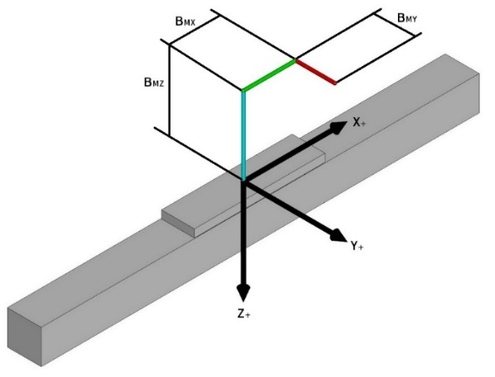
Плечо по Y (bmy) | мм
Плечо по Z (bmz) | мм

СИЛА (F) (ВНЕШНЕЕ УСИЛИЕ)
СИЛА по оси X (Fx) | Н
Плечо по оси Y (bfxy) | мм
Плечо по оси Z (bfxz) | мм

СИЛА по оси Y (Fy) | Н
Плечо по оси X (bfyx) | мм
Плечо по оси Z (bfyz) | мм

СИЛА по оси Z (Fz) | Н |  | Обратите внимание на направление (+ и -) действующих сил, а также на точку приложения этих сил относительно начала координат.
Плечо по оси X (bfyx) | мм
Плечо по оси Y (bfxy) | мм
РАБОЧИЙ ЦИКЛ |  |  | ЭСКИЗ
ДВИЖЕНИЕ ВПЕРЕД | сек
ПАУЗА | сек
ДВИЖЕНИЕ НАЗАД | сек
ПАУЗА | сек

ВРЕМЯ РАБОТЫ | сек | 0
ВРЕМЯ ПАУЗЫ | сек | 0
ПОЛНОЕ ВРЕМЯ ЦИКЛА | сек | 0

МАКСИМАЛЬНАЯ СКОРОСТЬ | м/сек
МАКСИМАЛЬНОЕ УСКОРЕНИЕ | м/сек²
СРОК СЛУЖБЫ
ТРЕБУЕМЫЙ СРОК СЛУЖБЫ | час
ТРЕБУЕМЫЙ СРОК СЛУЖБЫ | км
ТРЕБУЕМОЕ КОЛИЧЕСТВО ЦИКЛОВ | цикл
ЭЛЕКТРОДВИГАТЕЛЬ
ТИП ДВИГАТЕЛЯ |  | -
ТРЕБУЕМОЕ НАПРЯЖЕНИЕ ПИТАНИЯ | В | -
ТОРМОЗ | ДА/НЕТ | -
ДЛИНА КАБЕЛЯ | м | -
ИНТЕРФЕЙС УПРАВЛЕНИЯ
ИНТЕРФЕЙС УПРАВЛЕНИЯ |  | -
ДРУГОЙ ИНТЕРФЕЙС
КОММЕНТАРИИ

МАНИПУЛЯТОРЫ
 |  |  | ОПРОСНЫЙ ЛИСТ ДЛЯ ПОДБОРА ОБОРУДОВАНИЯ C_ELECTRICS
 |  |  | дата
 |  |  | компания
 |  |  | ФИО
 |  |  | тел | факс
 |  |  | e-mail
 |  |  | менеджер
ПОДБОР СИСТЕМЫ ПЕРЕМЕЩЕНИЯ
A B C D
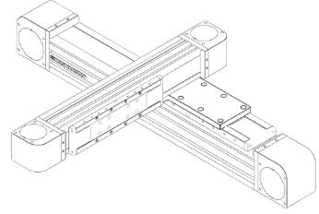 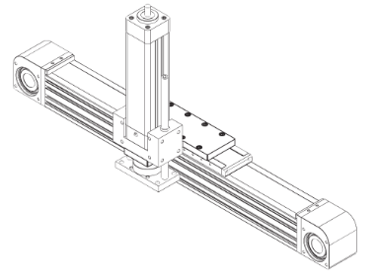 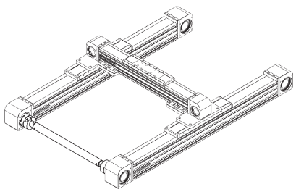 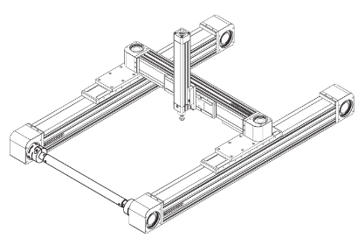
ИСХОДНЫЕ ДАННЫЕ |  |  | СИСТЕМА КООРДИНАТ
ТИП КОНСТРУКЦИИ |  | - | 
СПОСОБ УСТАНОВКИ |  | -

ПАРАМЕТР | ЕД. ИЗМ. | ЗНАЧЕНИЕ
ПЕРЕМЕЩАЕМАЯ МАССА | кг
ВНЕШНИЕ УСИЛИЯ | Н | указать на эскизе
ТОЧНОСТЬ | +/- мм
ПОВТОРЯЕМОСТЬ | +/- мм
МАКС. РАБОЧАЯ ТЕМПЕРАТУРА | °С
МИН. РАБОЧАЯ ТЕМПЕРАТУРА | °С
СТЕПЕНЬ ЗАЩИТЫ | IP

Рабочий ход по оси Х | мм |  | ЭСКИЗ
Рабочий ход по оси Y | мм
Рабочий ход по оси Z | мм
Максимальная скорость по Х | м/сек
Максимальное ускорение по Х | м/сек²
Максимальная скорость по Y | м/сек
Максимальное ускорение по Y | м/сек²
Максимальная скорость по Z | м/сек
Максимальное ускорение по Z | м/сек²
РАБОЧИЙ ЦИКЛ
Рабочее время | час/сут
Время одного цикла | сек
Пробег за смену по оси Х | км
Пробег за смену по оси Y | км
Пробег за смену по оси Z | км
СРОК СЛУЖБЫ
ТРЕБУЕМЫЙ СРОК СЛУЖБЫ | час
ТРЕБУЕМЫЙ СРОК СЛУЖБЫ | км
ТРЕБУЕМОЕ КОЛИЧЕСТВО ЦИКЛОВ | цикл
КОМПЛЕКТАЦИЯ
КАБЕЛЬНЫЕ ЦЕПИ | ДА/НЕТ | -
ДВИГАТЕЛИ | ДА/НЕТ | -
ШКАФ УПРАВЛЕНИЯ | ДА/НЕТ | -
КОММЕНТАРИИ (УКАЖИТЕ НАЗНАЧНИЕ ОБОРУДОВАНИЯ, АЛГОРИТМ РАБОТЫ И ДР. ПАРАМЕТРЫ)

